69 保育所等定員充足率
69 保育所等定員充足率

 | 時点 2025(R7)年4月1日（毎年）
 | 単位 ％ |  |  |  |  |  |  |  | 偏差値 |  | 57.7
順位 |  | 都道府県名 |  | 数 値 |  |  | 順位 | 都道府県名 |  | 数 値

 |  | 0 | 全 国 |  | 88.4 | 0.0 | 24 | 0 | 奈 良 |  | 86.3 | 0
1 |  | 0 | 神奈川 |  | 95.7 | 0.0 | 25 | 0 | 栃 木 |  | 85.8 | 0
2 |  | 0 | 大 阪 |  | 95.5 | 0.0 | 26 | 0 | 静 岡 |  | 85.7 | 0
3 |  | 0 | 兵 庫 |  | 94.7 | 0.0 | 27 | 0 | 和歌山 |  | 85.3 | 0
4 |  | 0 | 埼 玉 |  | 93.1 | 0.0 | 28 | 0 | 徳 島 |  | 84.8 | 0
5 |  | 0 | 宮 城 |  | 92.3 | 0.0 | 29 | 0 | 福 島 |  | 84.4 | 0
6 |  | 0 | 福 岡 |  | 91.8 | 0.0 | 30 | 0 | 青 森 |  | 84.3 | 0
7 |  | 0 | 滋 賀 |  | 91.2 | 0.0 | 30 | 0 | 広 島 |  | 84.3 | 0
8 |  | 0 | 沖 縄 |  | 91.0 | 0.0 | 32 | 0 | 岩 手 |  | 84.0 | 0
9 |  | 0 | 東 京 |  | 90.4 | 0.0 | 33 | 0 | 三 重 |  | 83.2 | 0
10 |  | 0 | 熊 本 |  | 90.3 | 0.0 | 34 | 0 | 愛 媛 |  | 83.0 | 0
11 |  | ◎ | 千 葉 |  | 90.0 | 0.0 | 35 | 0 | 山 形 |  | 82.8 | 0
12 |  | 0 | 山 口 |  | 89.9 | 0.0 | 35 | 0 | 愛 知 |  | 82.8 | 0
13 |  | 0 | 岡 山 |  | 89.7 | 0.0 | 37 | 0 | 石 川 |  | 82.4 | 0
13 |  | 0 | 鹿児島 |  | 89.7 | 0.0 | 38 | 0 | 富 山 |  | 81.8 | 0
15 |  | 0 | 長 崎 |  | 89.4 | 0.0 | 39 | 0 | 香 川 |  | 81.7 | 0
16 |  | 0 | 宮 崎 |  | 89.3 | 0.0 | 40 | 0 | 新 潟 |  | 81.4 | 0
17 |  | 0 | 京 都 |  | 89.2 | 0.0 | 41 | 0 | 福 井 |  | 81.1 | 0
18 |  | 0 | 北海道 |  | 89.0 | 0.0 | 42 | 0 | 秋 田 |  | 81.0 | 0
19 |  | 0 | 大 分 |  | 87.8 | 0.0 | 43 | 0 | 岐 阜 |  | 79.7 | 0
20 |  | 0 | 島 根 |  | 87.7 | 0.0 | 44 | 0 | 鳥 取 |  | 78.4 | 0
21 |  | 0 | 茨 城 |  | 87.3 | 0.0 | 45 | 0 | 高 知 |  | 77.8 | 0
22 |  | 0 | 群 馬 |  | 87.1 | 0.0 | 46 | 0 | 長 野 |  | 76.3 | 0
23 |  | 0 | 佐 賀 |  | 86.7 | 0.0 | 47 | 0 | 山 梨 |  | 75.8 | 0
保育所等定員充足率
北海道 | 89.0
青 森 | 84.3
岩 手 | 84.0
宮 城 | 92.3
秋 田 | 81.0
山 形 | 82.8
福 島 | 84.4
茨 城 | 87.3
栃 木 | 85.8
群 馬 | 87.1
埼 玉 | 93.1
千 葉 | 90.0
東 京 | 90.4
神奈川 | 95.7
新 潟 | 81.4
富 山 | 81.8
石 川 | 82.4
福 井 | 81.1
山 梨 | 75.8
長 野 | 76.3
岐 阜 | 79.7
静 岡 | 85.7
愛 知 | 82.8
三 重 | 83.2
滋 賀 | 91.2
京 都 | 89.2
大 阪 | 95.5
兵 庫 | 94.7
奈 良 | 86.3
和歌山 | 85.3
鳥 取 | 78.4
島 根 | 87.7
岡 山 | 89.7
広 島 | 84.3
山 口 | 89.9
徳 島 | 84.8
香 川 | 81.7
愛 媛 | 83.0
高 知 | 77.8
福 岡 | 91.8
佐 賀 | 86.7
長 崎 | 89.4
熊 本 | 90.3
大 分 | 87.8
宮 崎 | 89.3
鹿児島 | 89.7
沖 縄 | 91.0

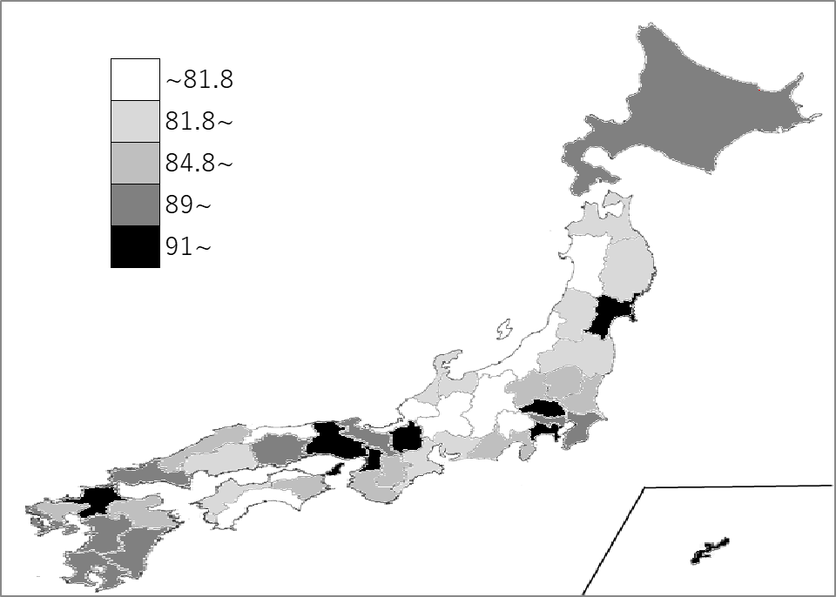
千葉県の推移
令和3年 | 90.1 | 24
令和4年 | 89.1 | 23
令和5年 | 89.4 | 20
令和6年 | 90.2 | 15
令和7年 | 90 | 11

《備 考》 ・資料出所 こども家庭庁「保育所等関連状況取りまとめ」 ・算出方法 保育所等利用児童数÷保育所等利用定員数 ・参 考 千葉県の待機児童数は、91人で9位。全国は、2,254人。 ＊1位 東京都 339人 2位 滋賀県 335人 3位 埼玉県 208人 4位 兵庫県 199人 5位 大阪府 194人

